1_3
Ch0, с СО, mV | N = N1 | Ch0, без CO, mV | N | Diff0 = Nист1 | Ch1, mV | t, sec | Отношение сигнал\шум0 | эпсилон1=Nист1/N1 | Ch1, с СО, mV | N= N2 | Ch1, без CO, mV | N | Diff1 = Nист2 | Ch0, mV | Отношение сигнал\шум1 | эпсилон1=Nист1/N1 | эпсилон2=Nист2/N2 | Летят гамма кванты с E=1.3 МэВ, рассеяние на 180.
10 | 4426 | 10 | 46 | 4380 | 20 | 10 | 96.217391304 | 0.9896068685 | 20 | 3296 | 20 | 45 | 3251 | 20 | 73.244444444 | 0.98594628357 | 0.98634708738 | 1.3 МэВ - 150 мВ
20 | 3202 | 20 | 45 | 3157 |  |  | 71.155555556 | 0.98594628357 | 30 | 2390 | 30 | 60 | 2330 |  | 39.833333333 | 0.98481739844 | 0.97489539749 | 0.21 МэВ - х
30 | 2437 | 30 | 37 | 2400 |  |  | 65.864864865 | 0.98481739844 | 40 | 1491 | 40 | 44 | 1447 |  | 33.886363636 | 0.98177802319 | 0.97048960429 | Ch0 - 30 mV
40 | 1811 | 40 | 33 | 1778 |  |  | 54.878787879 | 0.98177802319 | 50 | 891 | 50 | 40 | 851 |  | 22.275 | 0.97157190635 | 0.95510662177 | Ch1 - 25 mV
50 | 1196 | 50 | 34 | 1162 |  |  | 35.176470588 | 0.97157190635 | 60 | 547 | 60 | 35 | 512 |  | 15.628571429 | 0.94736842105 | 0.93601462523
60 | 703 | 60 | 37 | 666 |  |  | 19 | 0.94736842105 | 70 | 279 | 70 | 29 | 250 |  | 9.6206896552 | 0.91232227488 | 0.89605734767
70 | 422 | 70 | 37 | 385 |  |  | 11.405405405 | 0.91232227488 | 80 | 145 | 80 | 45 | 100 |  | 3.2222222222 | 0.84482758621 | 0.68965517241
80 | 232 | 80 | 36 | 196 |  |  | 6.4444444444 | 0.84482758621 | 90 | 95 | 90 | 30 | 65 |  | 3.1666666667 | 0.73988439306 | 0.68421052632
90 | 173 | 90 | 45 | 128 |  |  | 3.8444444444 | 0.73988439306 | 100 | 47 | 100 | 28 | 19 |  | 1.6785714286 | 0.60674157303 | 0.40425531915
100 | 89 | 100 | 35 | 54 |  |  | 2.5428571429 | 0.60674157303 | 110 | 35 | 110 | 27 | 8 |  | 1.2962962963 | 0.60563380282 | 0.22857142857
110 | 71 | 110 | 28 | 43 |  |  | 2.5357142857 | 0.60563380282 | 120 | 30 | 120 | 27 | 3 |  | 1.1111111111 | 0.47727272727 | 0.1
120 | 44 | 120 | 23 | 21 |  |  | 1.9130434783 | 0.47727272727 | 130 | 15 | 130 | 17 | -2 |  | 0.88235294118 | 0.4 | -0.13333333333
130 | 45 | 130 | 27 | 18 |  |  | 1.6666666667 | 0.4 | 140 | 16 | 140 | 9 | 7 |  | 1.7777777778 | 0.34482758621 | 0.4375
140 | 29 | 140 | 19 | 10 |  |  | 1.5263157895 | 0.34482758621 | 150 | 11 | 150 | 13 | -2 |  | 0.84615384615 | 0.5 | -0.18181818182
Ch1
150 | 16 | 150 | 8 | 8 |  |  | 2 | 0.5 | 160 | 15
Ch0
160 | 16 |  |  |  |  |  |  |  | 170 | 12 |  |  |  |  |  | N0
170 | 6 |  |  |  |  |  |  |  | 180 | 9 |  |  |  |  |  | 1936.545923
180 | 4 |  |  |  |  |  |  |  | 190 | 6 |  |  |  |  |  | 1411.6360876
190 | 11 |  |  |  |  |  |  |  | 200 | 3 |  |  |  |  |  | 976.41511487
200 | 10 |  |  |  |  |  |  |  | 210 | 11 |  |  |  |  |  | 659.33279703
210 | 5 |  |  |  |  |  |  |  | 220 | 3 |  |  |  |  |  | 429.46570399
220 | 5 |  |  |  |  |  |  |  | 230 | 3 |  |  |  |  |  | 244.91068134
230 | 6 |  |  |  |  |  |  |  | 240 | 3 |  |  |  |  |  | 162.03550568
240 | 6 |  |  |  |  |  |  |  | 250 | 1
250 | 2 |  |  |  |  |  |  |  | 260 | 2
260 | 3
270 | 2
280 | 4
290 | 6
300 | 0

1_4
Задержка на второй линии
1 Chanel, nc | N | 2 Chanel, nc | 2 Chanel, nc | N | 1 Chanel, nc | delta | N | 2t | 38
0 | 2261 | 0 | 0 | 2261 | 0 | 60 | 67 | t | 19
5 | 2334 |  | 5 | 2365 |  | 55 | 63
10 | 2320 |  | 10 | 2313 |  | 50 | 66
15 | 2223 |  | 15 | 2251 |  | 45 | 77
20 | 660 |  | 20 | 1462 |  | 40 | 75
25 | 101 |  | 25 | 146 |  | 35 | 56
30 | 67 |  | 30 | 97 |  | 30 | 67
35 | 56 |  | 35 | 68 |  | 25 | 101
40 | 75 |  | 40 | 84 |  | 20 | 660
45 | 77 |  | 45 | 70 |  | 15 | 2223
50 | 66 |  | 50 | 68 |  | 10 | 2320
55 | 63 |  | 55 | 70 |  | 5 | 2334
60 | 67 |  | 60 | 79 |  | 0 | 2261
 |  |  |  |  |  | -5 | 2365
Задержка на первой линии
 |  |  |  |  |  | -10 | 2313
 |  |  |  |  |  | -15 | 2251
 |  |  |  |  |  | -20 | 1462
 |  |  |  |  |  | -25 | 146
 |  |  |  |  |  | -30 | 97
 |  |  |  |  |  | -35 | 68
 |  |  |  |  |  | -40 | 84
 |  |  |  |  |  | -45 | 70
 |  |  |  |  |  | -50 | 68
 |  |  |  |  |  | -55 | 70
 |  |  |  |  |  | -60 | 79
 |  |  |  |  |  | 17 | 1862
 |  |  |  |  |  | 19 | 1137
 |  |  |  |  |  | 21 | 542
 |  |  |  |  |  | 23 | 275
 |  |  |  |  |  | -17 | 2278
 |  |  |  |  |  | -19 | 1824
 |  |  |  |  |  | -21 | 1082
 |  |  |  |  |  | -23 | 468

2_2.3.4
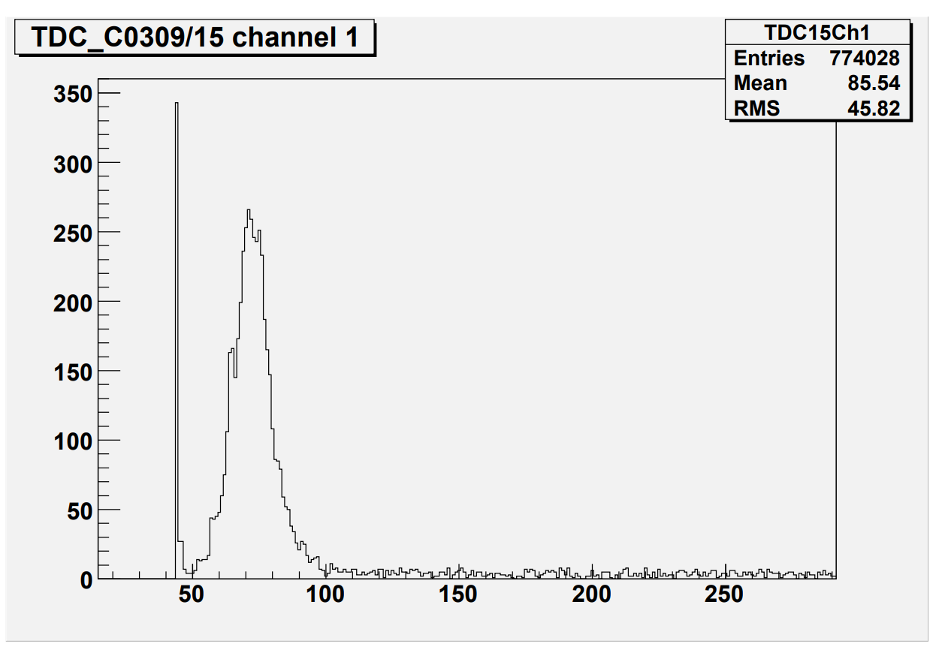
Ch0, mV | Ch1, mV
75 | 60

1 pic |  | 2 pic
start | stop | start | stop
0 | 20 | 20 | 40 | 20 | k
x1 | 70.9149 | x2 | 43.5532 | 27.3617 | 1.368085

ширина | 16.417
x1 | 62.9551 | x2 | 79.3721

